2021_02_data
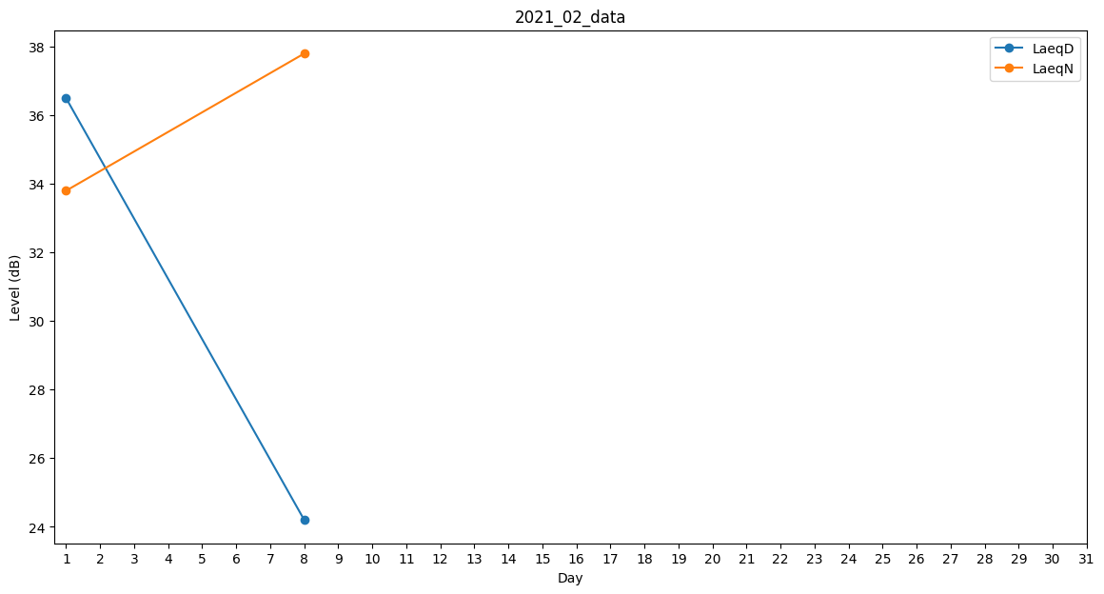
Day | LaeqD | LaeqN
1 | 36.5 | 33.8
2 | 33.3 | 0
3 | 30.8 | 0
4 | 0 | 0
5 | 26.5 | 0
6 | 0 | 0
7 | 0 | 0
8 | 24.2 | 37.8
9 | 0 | 0
10 | 0 | 0
11 | 0 | 0
12 | 0 | 0
13 | 0 | 0
14 | 0 | 0
15 | 0 | 0
16 | 34.8 | 0
17 | 0 | 39.4
18 | 0 | 34.4
19 | 31.3 | 0
20 | 0 | 0
21 | 31.3 | 0
22 | 39.6 | 0
23 | 0 | 0
24 | 0 | 27.2
25 | 0 | 0
26 | 28.4 | 0
27 | 0 | 0
28 | 0 | 0

